Sheet1
BẢNG THỐNG KÊ BÁN HÀNG
stt | mã hàng | hình thức | tên hàng | ngày | số lượng | đơn giá | giảm giá | thành tiền | khuyến mãi
 | TB001 | N | ? | 1 | 5
 | TB002 | N |  | 3 | 15
 | TB003 | N |  | 4 | 25
 | TB001 | X |  | 5 | 20
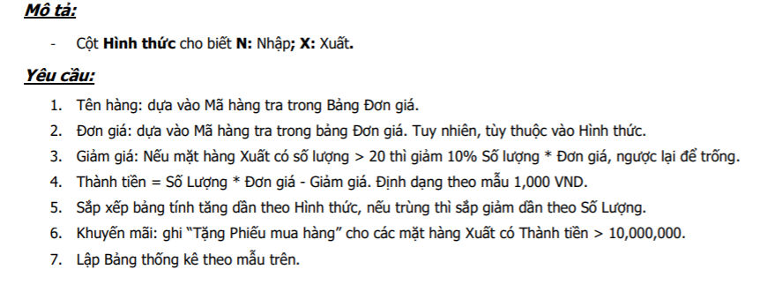
 | TB002 | X |  | 5 | 7
 | TB004 | N |  | 18 | 21
 | TB005 | N |  | 20 | 16
 | TB005 | X |  | 25 | 4
 | TB004 | X |  | 26 | 50

bảng đơn giá
mã hàng | tên hàng | đơn giá
 |  | xuất | nhập
TB001 | Gấu bông đứng | 580000 | 550000 |  |  |  |  | tên hàng | số lượng | thành tiền
TB002 | Gấu bông nằm | 350000 | 320000 |  |  |  |  | Gấu bông đứng
TB003 | Gấu bông ngồi | 280000 | 250000 |  |  |  |  | Gấu bông nằm
TB004 | Chó nhồi bông | 420000 | 390000 |  |  |  |  | Gấu bông ngồi
TB005 | Heo mắt hí | 280000 | 250000

